CAMARAS DE SEGURIDAD
NOMBRE | DESCRIPCION | IMAGEN | PRECIO
CAMARA INTERIOR | Cámara mini domo DAHUA HDCVI IR. * CMOS de 1,4 Megapixel y 1/3". * 25/30/50/60 fps de 720p. * Transmisión en tiempo real a larga distancia y de alta velocidad. * Definición estándar y HD intercambiables. * Día/Noche (ICR), AWB, AGC, BLC, 3D-DNR. * Longitud de LED IR (máx.) de 20 m, IR inteligente. | 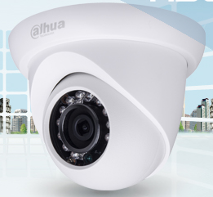 | S/. 90.00 | 75
CAMARA EXTERIOR | Cámara tubo DAHUA HDCVI IR. * 1/2.7" 2Megapixel CMOS * 25/30fps@1080P * Transmisión en tiempo real a larga distancia y de alta velocidad. * Definición estándar y HD intercambiables. * Día/Noche (ICR), AWB, AGC, BLC, 3D-DNR. * Longitud de LED IR (máx.) de 20 m, IR inteligente. | 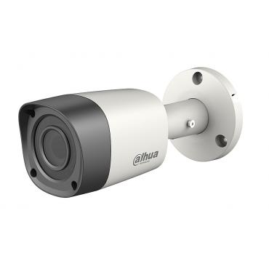 | S/. 120.00
GRABADOR DVR | GRABADOR ANALOGICO DE 4 PUERTOS
 | GRABADOR ANALOGICO DE 8 PUERTOS
 | GRABADOR ANALOGICO DE 16 PUERTOS
 | GRABADOR HD DE 4 PUERTOS
 | GRABADOR HD DE 8 PUERTOS
 | GRABADOR HD DE 16 PUERTOS
DISCO DURO DE VIDEOVIGILANCIA | HD VIDEOVIGILANCIA WESTERN D. 1TB PURPLE SATA3 6.0 64MB | 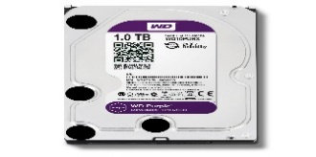 | S/. 280.00
 | HD VIDEOVIGILANCIA WESTERN D. 2TB PURPLE SATA3 6.0 64MB |  | S/. 390.00
 | HD VIDEOVIGILANCIA WESTERN D. 3TB PURPLE SATA3 6.0 64MB |  | S/. 470.00
 | HD VIDEOVIGILANCIA WESTERN D. 4TB PURPLE SATA3 6.0 64MB |  | S/. 690.00

FUENTE | Fuente de Alimentación 12V x 4 Amp.

